Requisitos Funcionais
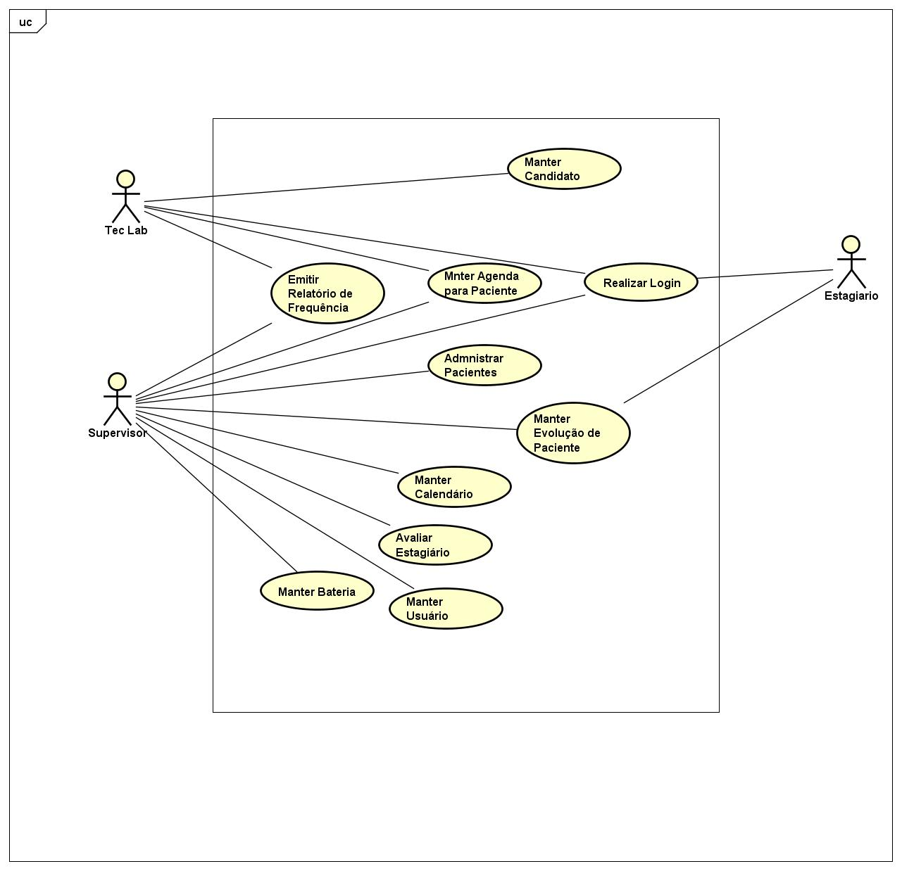

Cod | Descrição
RF-01 | Autenticar Usuário
RF-02 | Manter Usuário
RF-03 | Manter Candidato
RF-04 | Manter Baterias
RF-05 | Manter Calendário
RF-06 | Manter Agenda de Paciente
RF-07 | Administrar Pacientes
RF-08 | Manter Evolução de Pacientes
RF-09 | Avaliar Estagiário
RF-10 | Emitir relatório de Frequência

